关系图
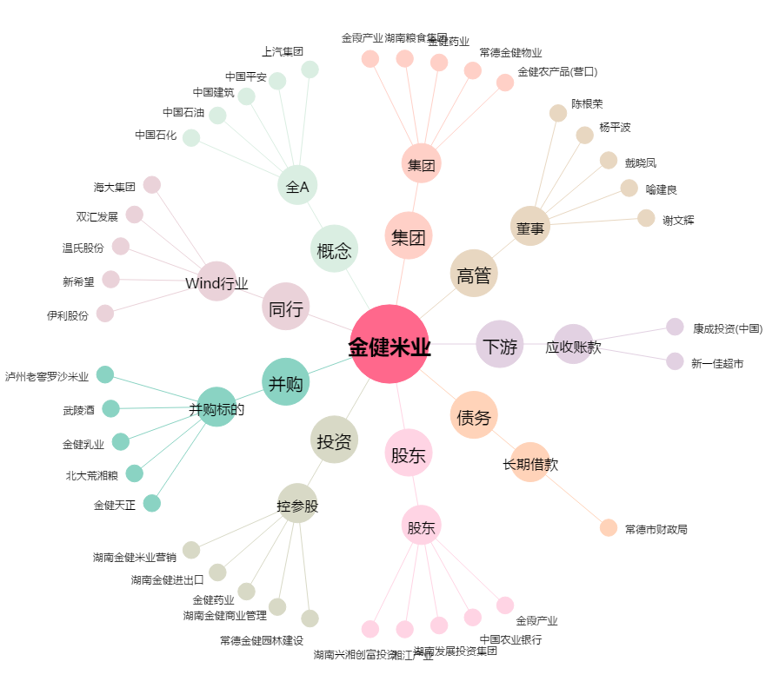
金健米业[600127.SH] - 关系概览图

